申請目次
【交付申請に必要な書類】

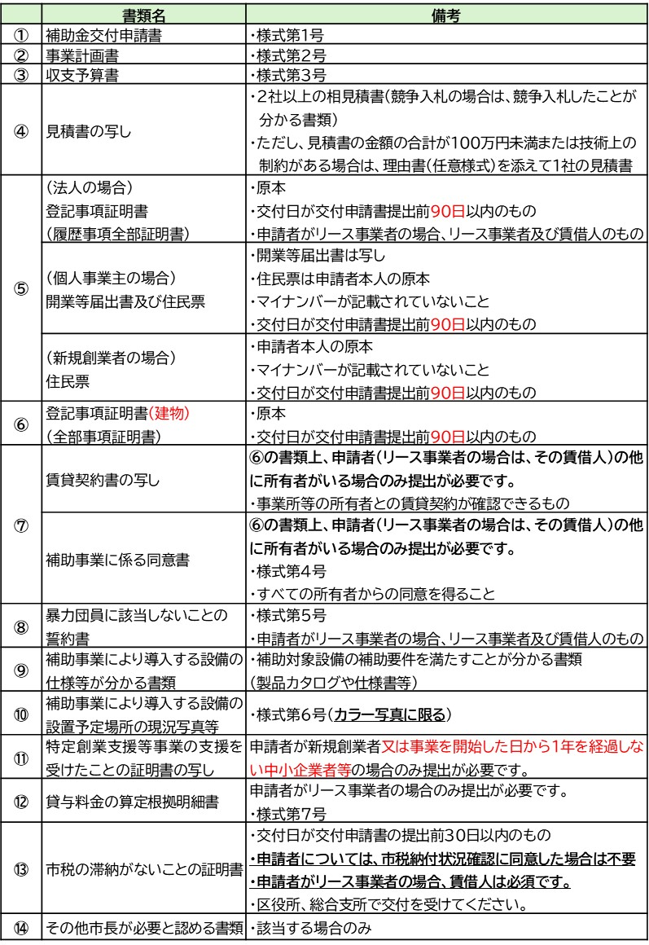

 | ※事前又は同時に「温室効果ガス削減アクションプログラム」の参加が必要です。
 |  | Ver260401

実績目次
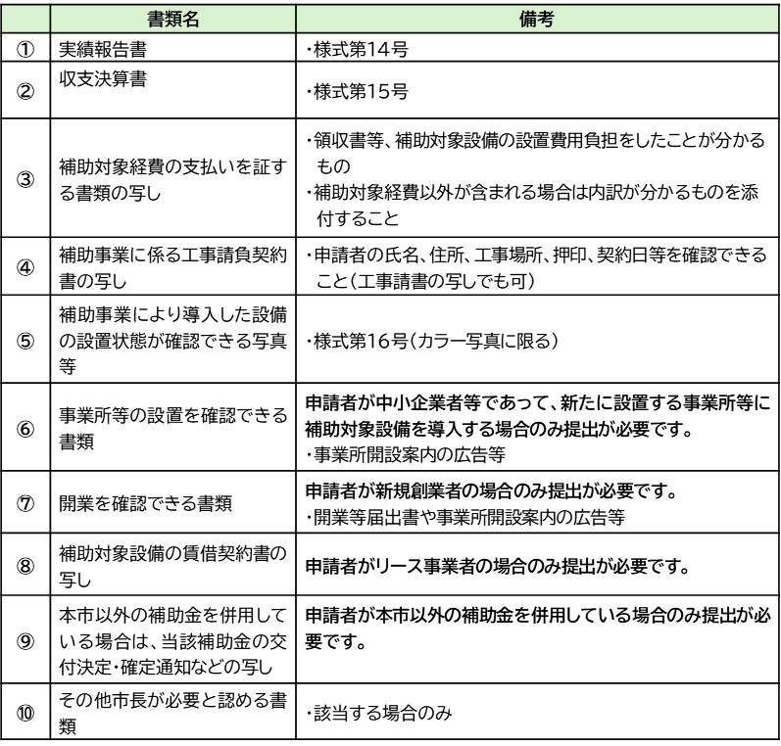
【実績報告に必要な書類】

